상품제안서
엘르 라벤더세면2매+코렐 텀블러 세트 | 상품코드: F00979

 |  |  |  |  |  | 02-412-0044 | www.easy1.co.kr
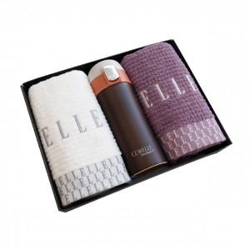 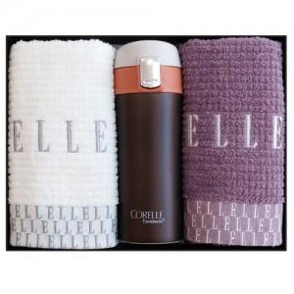 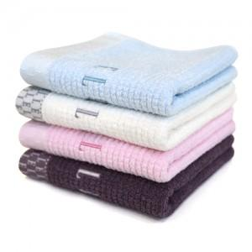

【상세/제작정보】 | .

【인쇄/포장옵션】 | 실크, 레이저, 자수 / 포장지포장

【공급단가】 | 수량 | 50~ | 300~ | 1,000~ | 2,000~
*VAT별도 | 단가 | 17,680원 | 17,000원 | 16,250원 | 15,910원

【상품 URL】 | https://easy1.co.kr:443/src/goods_detail.php?gdno=979

